Målsøgning
Målsøgning
Eksempel - Målsøgning

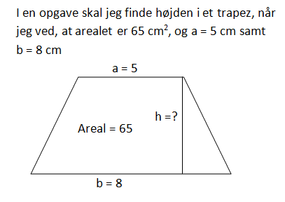

 |  |  |  | Trapez
 |  |  |  | h |  | cm
 |  |  |  | a |  | cm
 |  |  |  | b |  | cm
 |  |  |  | Areal | 0 | cm2

De oplysninger som jeg kender, taster jeg ind i regnearket.
Højden på 5 cm er mit gæt. I celle C24 har jeg indtastet en formel, som kan udregne arealet af trapezet.
Jeg gættede på, at højden skulle være 5 cm. Det viser sig nu, at det ikke er rigtigt, for arealet bliver kun 32,5 cm^{2.}
Ved at anvende målsøgning kan jeg få Excel til at ‘prøve sig frem’ med forskellige værdier for højden - indtil arealet bliver 65 cm²
 | Trapez
 | h | 5 | cm
 | a | 5 | cm
 | b | 8 | cm
 | Areal | 32.5 | cm2

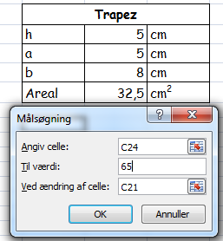

Jeg bruger fra fanen Data – Hvad hvis-analyse – Målsøgning…
Angiv celle: Jeg skal angive, hvilken celle jeg vil finde en bestemt værdi i. I dette tilfælde er det celle C24.
Til værdi: Den værdi Excel skal finde i C24 – altså 65 i dette tilfælde.
Ved ændring af celle: Ved at ændre på højden, som står i celle C21.

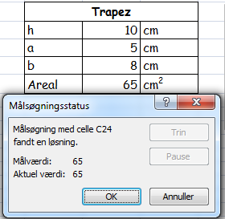

Excel finder højden til 10 cm.

Opgave 3
Opgave 3
Herons formel

 | Undertiden kender man ikke en af højderne i trekanten, men kun siderne. I de tilfælde kan man bruge Herons formel.

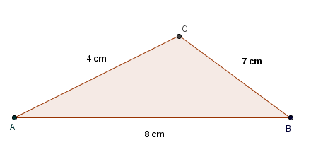
Skitse af trekant ABC
a) | Find arealet af trekant ABC
 | siden | sidelængde
 | a | 7 | cm
 | b | 4 | cm
 | c | 8 | cm

 | s= | 9.5
 | A= | 14 | cm2

Opgave 5
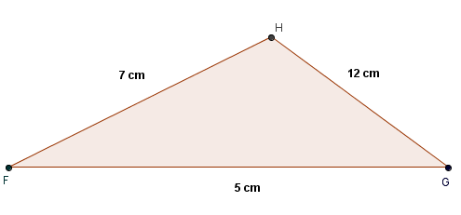
Skitse af trekant FGH
Opgave 5
Herons formel

a) | Beregn arealet af trekant FGH med følgende sidelængder.
 | side | længde
 | f | 12 | cm |  | A= | 0 | cm2
 | g | 7 | cm
 | h | 5 | cm
 | s= | 12

b) | Overvej, hvorfor du fik det resultat, som du gjorde i spørgsmål a.

c) | Vælg en anden længde af siden h, så det bliver muligt at beregne arealet af trekanten.

 |  | Hvis h= | 6.01
 |  | s= | 12.50
 |  | A= | 15.00 | cm2

Opgave 7
Opgave 7
Areal af rombe

a) | Beregn arealet af en rombe, hvor de to diagonaler måler 12 cm og 8 cm

 | A= | 48 | cm2

b) | Beregn arealet af romben på tegningen herunder. Punktet E er diagonalernes skæringspunkt.

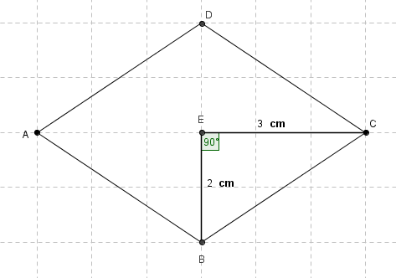
 |  |  |  |  |  |  | d1= | 6 | cm
 |  |  |  |  |  |  | d2= | 4 | cm

 |  |  |  |  |  |  | A= | 12 | cm2

 |  |  |  | 3^2+2^2 | = | x^2
c) | Hvad er sidelængden i romben på tegningen? |  |  | 13 | = | x^2
 |  |  |  | x= | 3.61

Opgave 10
Opgave 10
Målsøgning cirkler

a) | En cirkel med radius 4 m har et areal på ca. 50 m².
 | Find radius for en cirkel med det dobbelte areal.
 |  | A= | 99.999994714 | m2
 | a=Pi*r^2 | r= | 5.6418956864 | m

b) | Et blomsterbed er cirkelformet og har en omkreds på 12,5 m.
 | Hvad er radius i bedet?
 |  | O= | 12.5
 | O=2Pi*r | r= | 1.9894367886

c) | Et blomsterbed er halvcirkelformet og har en omkreds på 12,5 m.
 | Hvad er radius i bedet?
 |  | O= | 12.5
 | O=(2Pi*r)/2 | r= | 3.9788735773

d) | En skiløber løber i halvcirkler ned af et bjerg.
 | Når skiløberen har gennemløbet 2 halvcirkler, har hun løbet en strækning på ca. 94 m.
 | Hvor stor er radius i halvcirklerne?
 |  |  |  |  | 94:2= | 47 | m
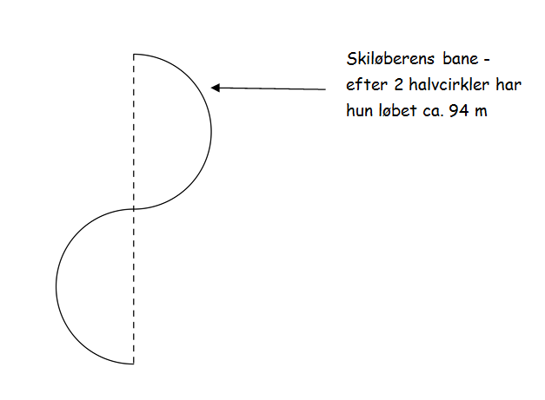
 |  |  |  |  | 47*2= | 94 | m
 |  |  |  |  | dvs. O=94m
 |  |  |  |  | O=2*Pi*r
 |  |  |  |  | O= | 94 | m
 |  |  |  |  | r= | 14.960564651 | m
 |  |  |  |  | Sv. Radius i halvcirklerne er lige |  |  | 14.960564651 | m

